Sheet1
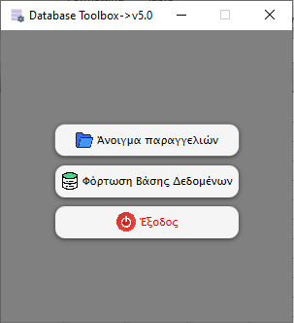
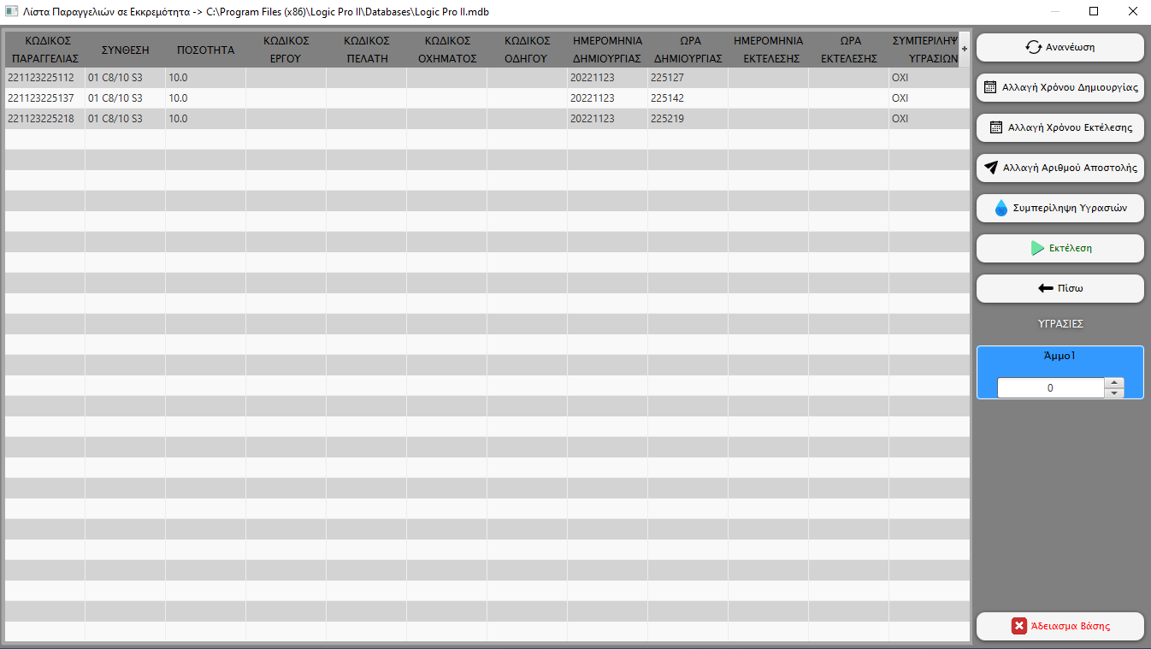
Πρώτο Παράθυρο(GR) - First Window(EN) | Δεύτερο Παράθυρο(GR) - Second Window(EN) | Πλήκτρα Πρώτου Παραθύρου(GR) | Load Database | Your Language(Language Code)
 |  | Άνοιγμα παραγγελιών | Open orders | -
 |  | Φόρτωση Βάσης Δεδομένων | Load Database | -
 |  | Έξοδος | Exit | -

 |  | Πλήκτρα Δεύτερου Παραθύρου(GR) | Second Window Buttons(EN) | Your Language(Language Code)
 |  | Ανανέωση | Refresh | -
 |  | Αλλαγή Χρόνου Δημιουργίας | Change Creation Time | -
 |  | Αλλαγή Χρόνου Εκτέλεσης | Change Execution Time | -
 |  | Αλλαγή Αριθμού Αποστολής | Change Shipping Number | -
 |  | Συμπερίληψη Υγρασιών | Include humidities | -
 |  | Εκτέλεση | Execute | -
 |  | Πίσω | Back | -
 |  | Άδειασμα Βάσης | Empty Database | -

 |  | Τίτλος Δεύτερου Παραθύρου(GR) | Second Window Title(EN) | Your Language(Language Code)
 |  | Λίστα Παραγγελιών σε Εκκρεμότητα | Pending Orders List | -
Εικόνα 1(GR) - Picture 1(EN)
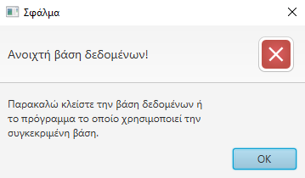
 |  | Ονόματα στηλών(GR) | Column Names(EN) | Your Language(Language Code)
 |  | ΚΩΔΙΚΟΣ ΠΑΡΑΓΓΕΛΙΑΣ | CUSTOMER CODE | -
 |  | ΣΥΝΘΕΣΗ | RECIPE CODE | -
 |  | ΠΟΣΟΤΗΤΑ | QUANTITY | -
 |  | ΚΩΔΙΚΟΣ ΕΡΓΟΥ | PROJECT CODE | -
 |  | ΚΩΔΙΚΟΣ ΠΕΛΑΤΗ | CUSTOMER CODE | -
 |  | ΚΩΔΙΚΟΣ ΟΧΗΜΑΤΟΣ | VEHICLE CODE | -
 |  | ΚΩΔΙΚΟΣ ΟΔΗΓΟΥ | DRIVER CODE | -
 |  | ΗΜΕΡΟΜΗΝΙΑ ΔΗΜΙΟΥΡΓΙΑΣ | CREATION DATE | -
 |  | ΩΡΑ ΔΗΜΙΟΥΡΓΙΑΣ | CREATION TIME | -
 |  | ΗΜΕΡΟΜΗΝΙΑ ΕΚΤΕΛΕΣΗΣ | EXECUTION DATE | -
 |  | ΩΡΑ ΕΚΤΕΛΕΣΗΣ | EXECUTION TIME | -
Εικόνα 2(GR) - Picture 2(EN) |  | ΣΥΜΠΕΡΙΛΗΨΗ ΥΓΡΑΣΙΩΝ | INCLUDE HUMIDITIES | -
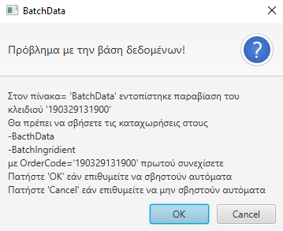
 |  | Εικόνα 1(GR) | Picture 1(EN) | Your Language(Language Code)
 |  | Σφάλμα | Error | -
 |  | Ανοιχτή βάση δεδομένων! | Open database! | -
 |  | Παρακαλώ κλείστε την βάση δεδομένων ή το πρόγραμμα το οποίο χρησιμοποιεί την συγκεκριμένη βάση. | Please close the database or the program that uses this database. | -

 |  | Εικόνα 2(GR) | Picture 2(EN) | Your Language(Language Code)
 |  | BatchData | BatchData | -
 |  | Πρόβλημα με την βάση δεδομένων! | Problem with the database! | -
 |  | Στον πίνακα='BatchData' εντοπίστηκε παραβίαση του κλειδιού '123456789'. Θα πρέπει να σβήσετε τις καταχωρήσεις στους -BacthData -BatchIngridient με OrderCode='123456789' πρωτού συνεχίσετε. Πατήστε 'ΟΚ' εάν επιθυμείτε να σβηστούν αυτόματα. Πατήστε 'Cancel' εάν επιθυμείτε να μην σβηστούν αυτόματα. | A violation of the key '123456789' was detected in table='BatchData'. You should delete the entries in -BacthData -BatchIngridient with OrderCode='123456789' before continuing. Click 'OK' if you wish to have them automatically deleted. Press 'Cancel' if you do not want them to be automatically deleted. | -
Εικόνα 3(GR) - Picture 3(EN)
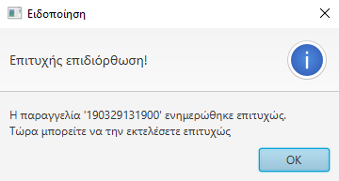
 |  | Εικόνα 3(GR) | Picture 3(EN) | Your Language(Language Code)
 |  | Ειδοποίηση | Notice | -
 |  | Επιτυχής επιδιόρθωση! | Successful repair! | -
 |  | Η παραγγελία '346576848252' ενημερώθηκε επιτυχώς. Τώρα μπορείτε να την εκτελέσετε επιτυχώς. | Order '346576848252' has been successfully updated. You can now execute it successfully. | -

 |  | Εικόνα 4(GR) | Picture 4(EN) | Your Language(Language Code)
 |  | Σφάλμα | Error | -
 |  | Πρόβλημα με την βάση δεδομένων! | Problem with the database! | -
 |  | Πιθανόν να έχει διαγραφή ή να έχει μετακινηθεί σε άλλο κατάλογο. | It may have been deleted or moved to another directory. | -
Εικόνα 4(GR) - Picture 4(EN)
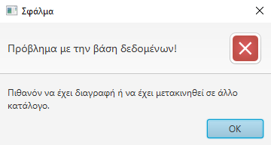
 |  | Εικόνα 5(GR) | Picture 5(EN) | Your Language(Language Code)
 |  | Προειδοποίηση | Warning | -
 |  | Δεν υπάρχει καταχωρημένη βάση δεδομένων! | There is no registered database! | -
 |  | Επιλέξτε κάποια βάση δεδομένων πριν προχωρήσετε διότι δεν θα μπορείτε να συνεχίσετε. | Select a database before proceeding because you will not be able to continue. | -

 |  | Εικόνα 6(GR) | Picture 6(EN) | Your Language(Language Code)
 |  | Προειδοποίηση | Warning | -
 |  | Λανθασμένοι χρόνοι! | Wrong times! | -
 |  | Η ημερομηνία έναρξης δεν γίνεται να είναι πιο μετά από την ημερομηνία εκτέλεσης! | The start date cannot be later than the execution date! | -
Εικόνα 5(GR) - Picture 5(EN)
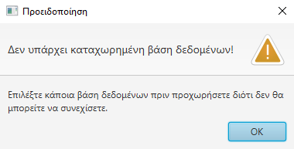
 |  | Εικόνα 7(GR) | Picture 7(EN) | Your Language(Language Code)
 |  | Προειδοποίηση | Warning | -
 |  | Λανθασμένοι χρόνοι! | Wrong times! | -
 |  | Η ημερομηνία εκτέλεσης δεν γίνεται να είναι πιο πριν από την ημερομηνία έναρξης! | The execution date cannot be earlier than the start date! | -

 |  | Εικόνα 8(GR) | Picture 8(EN) | Your Language(Language Code)
 |  | Επιτυχής Εκτέλεση! | Successful Execution! | -
 |  | Εκτελέστηκε επιτυχώς η παραγγελία -> 123456789 | The order was successfully executed -> 123456789 | -
 |  | - | - | -
Εικόνα 6(GR) - Picture 6(EN)
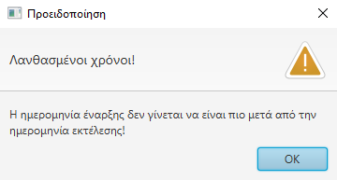
 |  | Εικόνα 9(GR) | Picture 9(EN) | Your Language(Language Code)
 |  | Προειδοποίηση | Warning | -
 |  | Κενή επιλογή! | Empty choice! | -
 |  | Δεν έχει επιλεχθεί ή τροποποιηθεί καμία παραγγελία ώστε να γίνει η εκτέλεση. | No orders have been selected or modified to be executed. | -

 |  | Εικόνα 10(GR) | Picture 10(EN) | Your Language(Language Code)
 |  | Παραγγελία προς εκτέλεση -> 123456789 | Order to be executed -> 123456789 | -
 |  | Κενή Ημερομηνία! | Empty Date! | -
 |  | Η 'Ημερομηνία Εκτέλεσης' είναι κενή! Πατήστε το 'ΟΚ' για να συμπληρωθούν αυτόματα με την τωρινή ημερομηνία. Πατήστε το 'Cancel' για ακύρωση. | The 'Execution Date' is blank! Click 'OK' to have it automatically filled in with the current date. Press 'Cancel' to cancel. | -
Εικόνα 7(GR) - Picture 7(EN)

 |  | Εικόνα 11(GR) | Picture 11(EN) | Your Language(Language Code)
 |  | Σφάλμα | Error | -
 |  | Ο '1234567890Α' δεν αποτελεί έγκυρο Αριθμό Αποστολής! | 1234567890A' is not a valid Shipping Number! | -
 |  | Παρακαλώ εισάγετε έναν έγκυρο Αριθμό Αποστολής πρωτού συνεχίσετε.\nΕπιτρέπονται μόνο αριθμοί μέχρι 7 ψηφίων οι οποίοι είναι μεταξύ 0 και 9999999. | Please enter a valid Shipping Number before continuing. Only numbers up to 7 digits between 0 and 9999999 are allowed. | -

 |  | Εικόνα 12(GR) | Picture 12(EN) | Your Language(Language Code)
 |  | Επιτυχής Εκτέλεση! | Successful Execution! | -
 |  | Επιτυχής ενημέρωση Αριθμού Αποστολής! | Successful Shipment Number update! | -
Εικόνα 8(GR) - Picture 8(EN) |  | Ο νέος Αριθμός Αποστολής -> '21' | The new Shipment Number -> '21' | -

 |  | Εικόνα 13(GR) | Picture 13(EN) | Your Language(Language Code)
 |  | Ειδοποίηση | Notice | -
 |  | Επιτυχής ενημέρωση Αριθμού Αποστολής! Μέγιστη καταχώρηση! | Successfully updated Shipment Number! Maximum entry! | -
 |  | Ο νέος Αριθμός Αποστολής -> '9999999'. Η τρέχουσα παραγγελία θα ενημερωθεί με αυτόν τον αριθμό αποστολής. Επειδή όμως καταχωρήσατε τον μέγιστο επιτρεπτό Αριθμό Αποστολής δεν θα προσαυξηθεί κατά 1 όπως πάντα αλλά θα καταχωρηθεί η τιμή 1 αυτόματα στην επόμενη παραγγελία! | The new Shipment Number -> '9999999'. The current order will be updated with this shipping number. But because you entered the maximum allowed Shipping Number it will not be incremented by 1 as always but the value 1 will be entered automatically in the next order! | -
Εικόνα 9(GR) - Picture 9(EN)
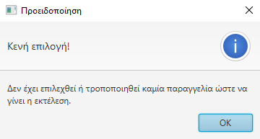
 |  | Εικόνα 14(GR) | Picture 14(EN) | Your Language(Language Code)
 |  | Προειδοποίηση | Warning | -
 |  | Κενή επιλογή! | Empty choice! | -
 |  | Δεν έχει επιλεγεί καμία απο τις παραγγελίες. Παρακαλώ επιλέξτε κάποια πρωτού συνεχίσετε. | None of the orders have been selected. Please select one before continuing. | -

 |  | Εικόνα 15(GR) | Picture 15(EN) | Your Language(Language Code)
 |  | ΠΟΣΟΧΗ! | ATTENTION! | -
 |  | Μη αποθηκευμένες αλλαγές! | Unsaved changes! | -
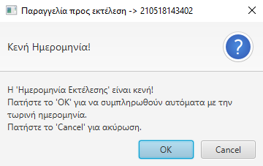
Εικόνα 10(GR) - Picture 10(EN) |  | Έχετε κάνει αλλαγές για τις οποίες δεν έχετε επιλέξει ΄Εκτέλεση'. Εάν επιθυμείτε να αποχωρήσετε πατήστε το πλήκτρο 'ΟΚ'. Εάν επιθυμείτε να κάνετε και άλλες αλλαγές πατήστε 'Cancel'. | You have made changes for which you have not selected 'Execute'. If you wish to exit press the 'OK' button. If you wish to make further changes press 'Cancel'. | -

 |  | Εικόνα 16(GR) | Picture 16(EN) | Your Language(Language Code)
 |  | Αλλαγή Αριθμού Αποστολής | Change Shipping Number | -
 |  | Εισάγετε τον επιθυμητό αριθμό αποστολής: | Enter the desired shipping number: | -
 |  | Τρέχον Αριθμός Αποστολής = 9999999 | Current Shipment Number = 9999999 | -
 |  | Επιλογή | Select
 |  | Ακύρωση | Cancel

 |  | Εικόνα 17(GR) | Picture 17(EN) | Your Language(Language Code)
 |  | Προειδοποίηση | Warning | -
Εικόνα 11(GR) - Picture 11(EN) |  | Ολική Διαγραφή! | Total Deletion! | -
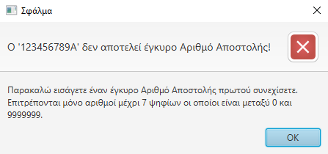
 |  | Είστε σίγουρος ότι επιθυμείτε να διαγράψετε όλα τα δεδομένα που βρίσκονται στην βάση; Πιέστε 'ΟΚ' για να συνέχεια. Πιέστε 'Cancel' για ακύρωση. | Are you sure you want to delete all the data in the database? Press 'OK' to continue. Press 'Cancel' to cancel. | -

 |  | Εικόνα 18(GR) | Picture 18(EN) | Your Language(Language Code)
 |  | Αλλαγή Ημερμηνίας -> 123456789 | Change Date -> 123456789 | -
 |  | Αλλαγή Χρόνου Δημιουργίας | Change Creation Time | -
 |  | ΩΡΑ | HOURS | -
 |  | ΛΕΠΤΑ | MINUTES
 |  | Επιλογή | Select
 |  | Ακύρωση | Cancel

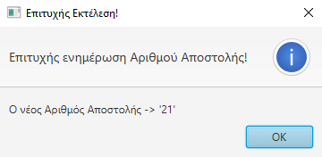
Εικόνα 12(GR) - Picture 12(EN) |  | Εικόνα 19(GR) | Picture 19(EN) | Your Language(Language Code)
 |  | Αλλαγή Ημερμηνίας -> 123456789 | Change Date -> 123456789 | -
 |  | Αλλαγή Χρόνου Εκτέλεσης | Change Execution Time | -
 |  | ΩΡΑ | HOURS | -
 |  | ΛΕΠΤΑ | MINUTES
 |  | Επιλογή | Select
 |  | Ακύρωση | Cancel

 |  | Εικόνα 20(GR) | Picture 20(EN) | Your Language(Language Code)
 |  | Προειδοποίηση | Warning | -
Εικόνα 13(GR) - Picture 13(EN) |  | Κενή ημερομηνία! | Empty date! | -
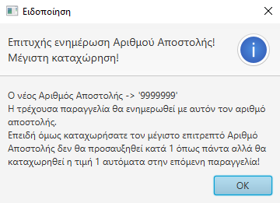
 |  | Δεν μπορείτε να καταχωρίσετε κενή ημερομηνία! Για να συνεχίσετε πρέπει να επιλέξετε κάποια απο τις διαθέσιμες ημερομηνίες και να πατήσετε το πλήκτρο 'Επιλογή' αλλιώς πιέστε το πλήκτρο 'Ακύρωση'. | You cannot enter a blank date! To continue you must select one of the available dates and press the 'Select' button or press the 'Cancel' button. | -

 |  | Εικόνα 21(GR) | Picture 21(EN) | Your Language(Language Code)
 |  | Προειδοποίηση | Warning | -
 |  | Κενή ώρα ή λεπτά! | Empty hours or minutes! | -
 |  | Έχετε επιλέξει μόνο ώρα ή λεπτά! Παρακαλώ συμπληρώστε και τα δύο αλλιώς αφήστε τα κενά ώστε να διατηρηθεί η τρέχουσα ώρα. | You have selected only time or minutes! Please fill in both or leave blank to keep the current time. | -

 |  | Εικόνα 22(GR) | Picture 22(EN) | Your Language(Language Code)
 |  | ΥΓΡΑΣΙΕΣ | HUMIDITIES | -
 |  | Δεν μπορεί να τροποποιηθεί η υγρασία σε καμία παραγγελία διότι δεν υπάρχουν αισθητήρες διότι δεν υπάρχουν αισθητήρες ούτε μπορεί να ρυθμιστεί χειροκίνητα | The humidity cannot be modified in any order because there are no sensors because there are no sensors and it cannot be adjusted manually | -
Εικόνα 14(GR) - Picture 14(EN)
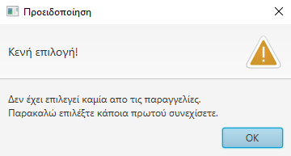
 |  | Εικόνα 23(GR) | Picture 23(EN) | Your Language(Language Code)
 |  | Επιλέξτε το αρχείο που περιέχει την βάση δεδομένων | Select the file containing the database | -

Εικόνα 15(GR) - Picture 15(EN)
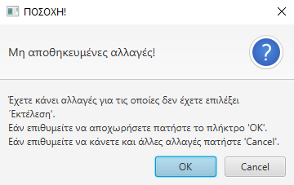

Εικόνα 16(GR) - Picture 16(EN)
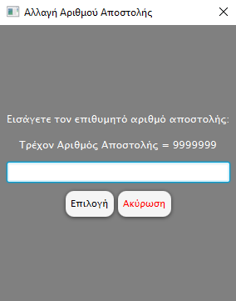

Εικόνα 17(GR) - Picture 17(EN)
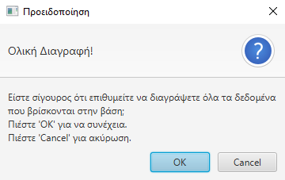

Εικόνα 18(GR) - Picture 18(EN)
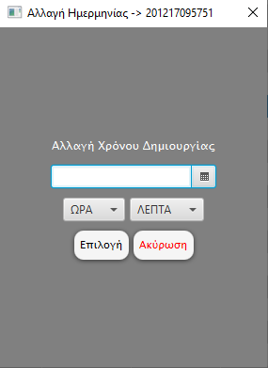

Εικόνα 19(GR) - Picture 19(EN)
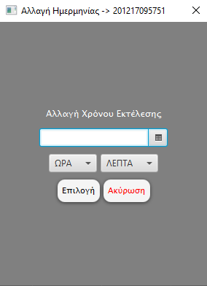

Εικόνα 20(GR) - Picture 20(EN)
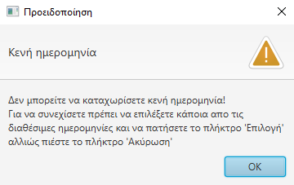

Εικόνα 21(GR) - Picture 21(EN)
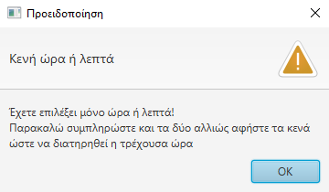

Εικόνα 22(GR) - Picture 22(EN)
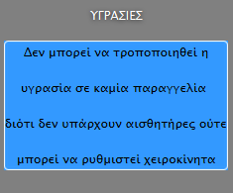

Εικόνα 23(GR) - Picture 23(EN)

